Meubilairassortiment
Locatie | Zuyd Hogeschool
 | Brusselseweg 150, 6217 HB Maastricht
Aantal studenten | ca 2250
Aantal medewerkers | ca 200
Toekomstige projecten | Er staan geen grote herinrichtingsplannen op de planning.

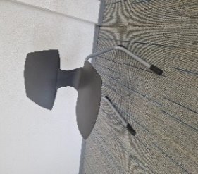
Meubelgroep | Algemene beschrijving | Referentiebeeld
Lesstoel | Leerlingstoel Rodgi Alu
 | sledeframe antraciet kuip

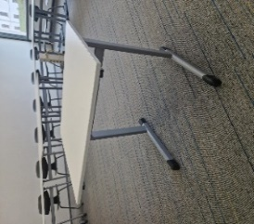
Lestafel | Leerlingtafel 1 persoons 70x55
 | RAL 9006 wit

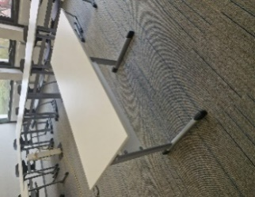
Docentwerkplek | Tafel 130x55cm ral 9006 wit

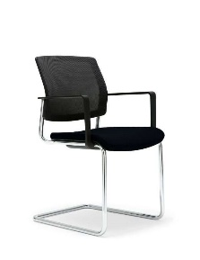
Vergaderstoel | Gispen Bezoekersstoel

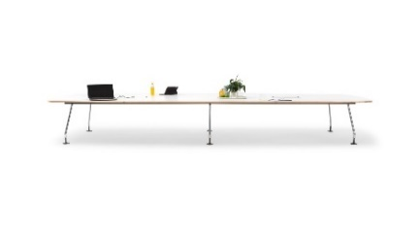
Vergadertafel | Gispen Team tonvormige tafel
 | Afmeting : 220 cm x 100 cm

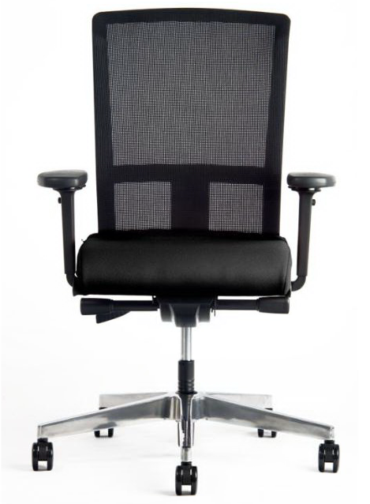
Bureaustoel NPR | Interstuhl Model Se7en
 | Rugleuning in netbespanning
 | zitting in stoffering Lucia

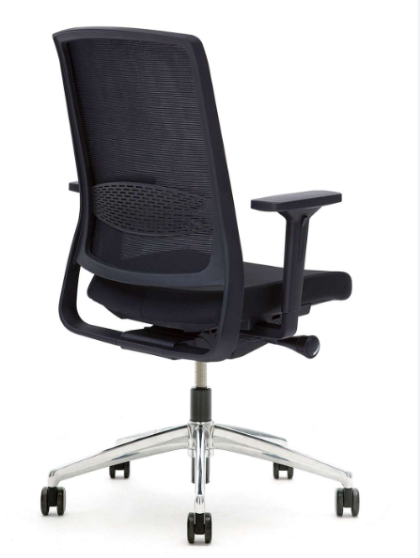
Bureaustoel | Gispen Zinn
 | NPR1813 bureaustoel op
 | kolomonderstel.
 | met 4D armleggers
 | en kunststof beugel zwart
 | Zithoogteverstelling 39,1-55,6 cm
 | Bewegingsmechanisme: synchro mechaniek
 | met quick adjustment in kunststof behuizing
 | met zitdiepteverstelling 37,0-49,2 cm
 | Zitting gestoffeerd, netweave rug
 | met instelbare lendesteun
 | stofkleur netbespanning 7319 Runner zwart 60999
 | stofkleur zitting 8219 Xtreme Havana YS009
 | op kunststof kruisvoet
 | met harde of zachte wielen wielen

Ladeblok | Gispen Ladeblok 9H Verrijdbaar
 | Formaat : HxBxD = 49x42x80
 | Indeling : 3 of 2 laden
 | Kleur wit
 | Met materiaallade achter front
 | Bovenzijde : voorzien van een Gelakte kap
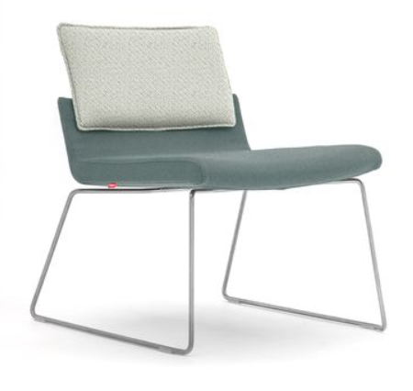
Relax stoel | Gispen Triennial Relax stoel

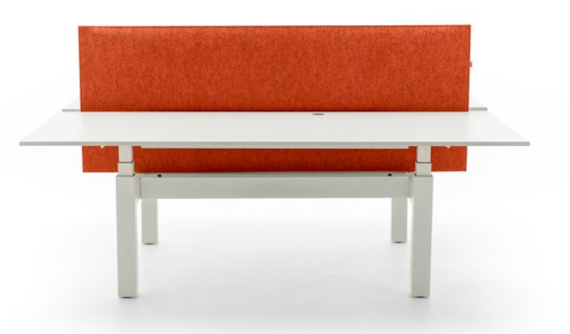
Bureau | TMNL 2-persoons duo werkplek
 | met blad van 160 x 80 cm.

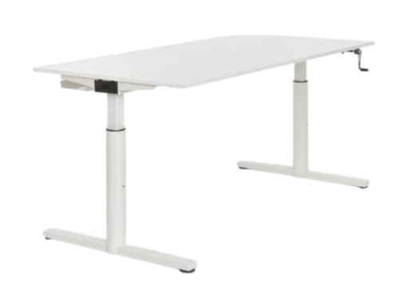
Bureau | Gispen TM universele tafel
 | afmeting: 160 x 80 cm
 | Inclusieg kabelgoot 160 cm

Bureau | TMNL 1-persoons solo werkplek
 | met blad van 160 x 80 cm.
 | Elektrisch zit/sta hoogte-verstelbaar
 | 65-130 cm
 | Inclusief kabelgoot 160 cm

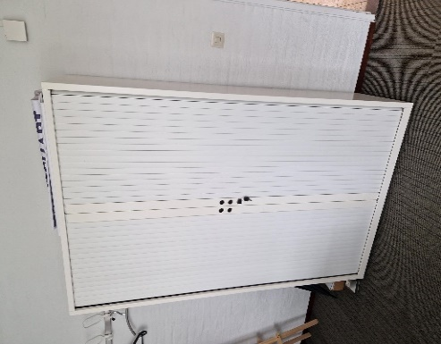
Hoge kast | Gispen Meta jaloeziekast 120 cm
 | hoogte : 195 cm
 | lakkleur : wit 12
 | Inclusief 4 legplanken

Midden kast | Gispen kast met schuifdeuren
 | Afmetingen : h 120 cm x b 180 cm
 | h 195 cm x b 160 cm
 | h 195 cm x b 180 cm
 | Inclusief legplanken

Sfeerimpressie Brusselseweg
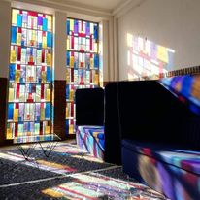
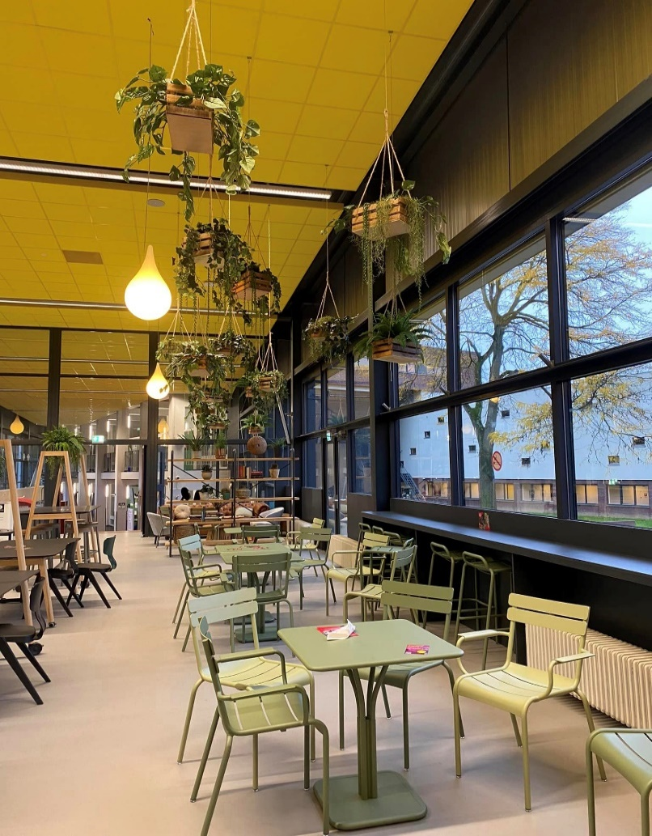

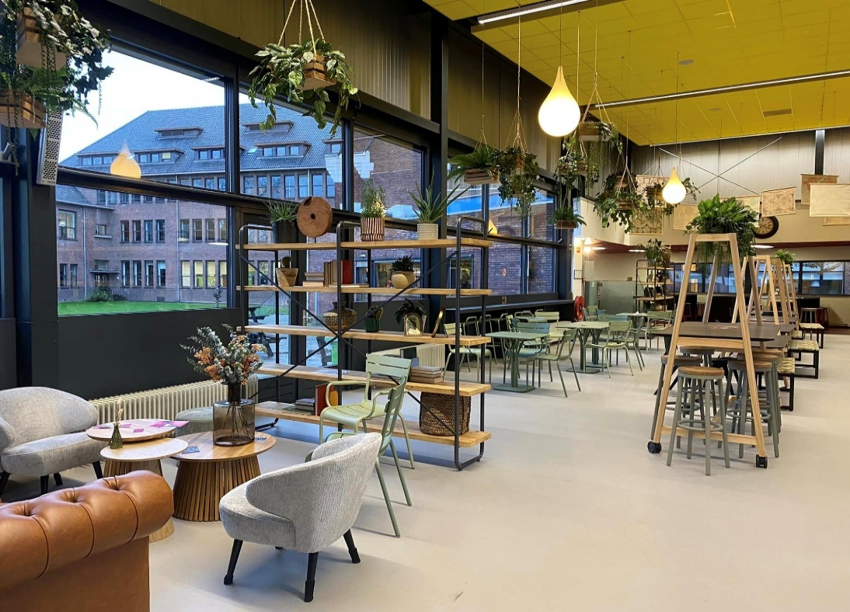
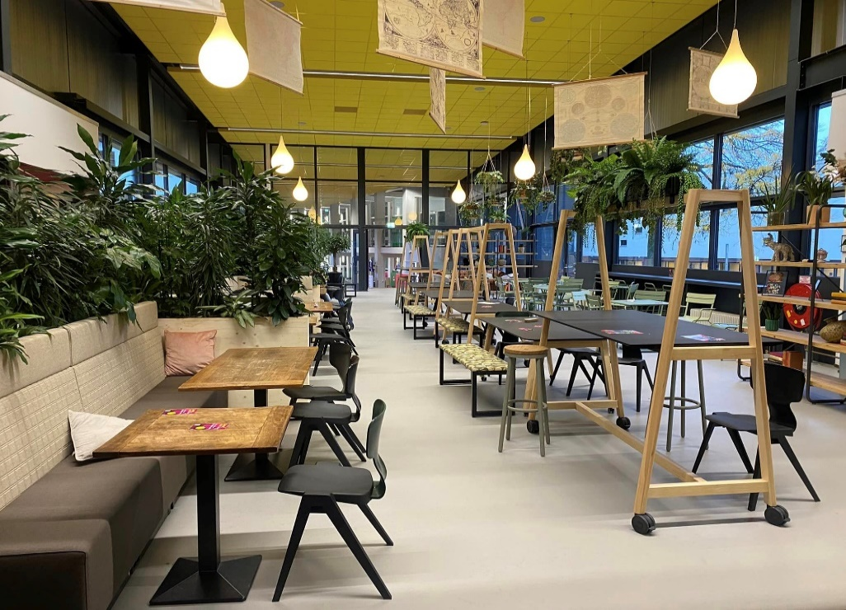

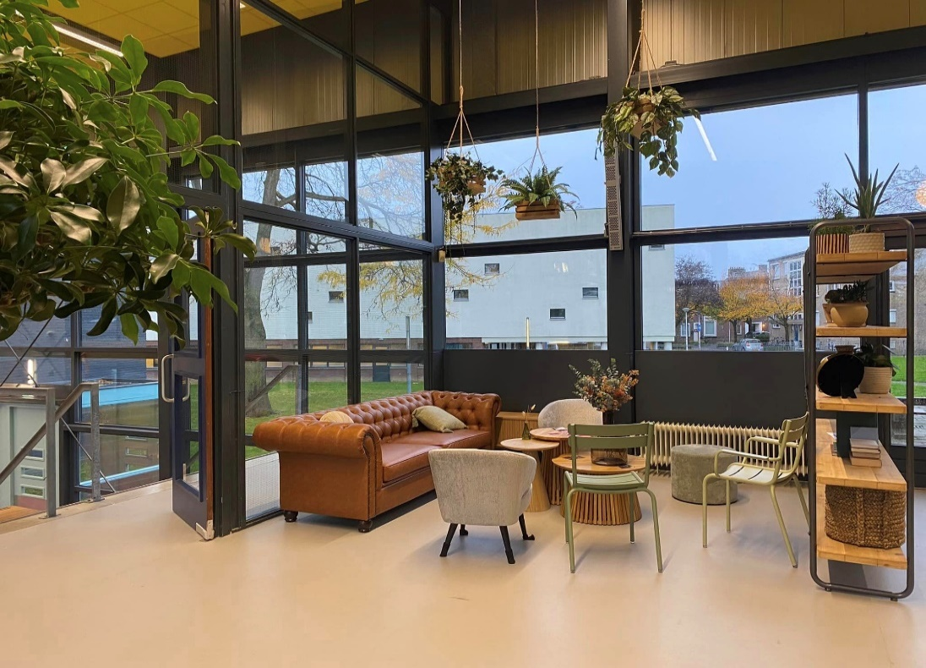
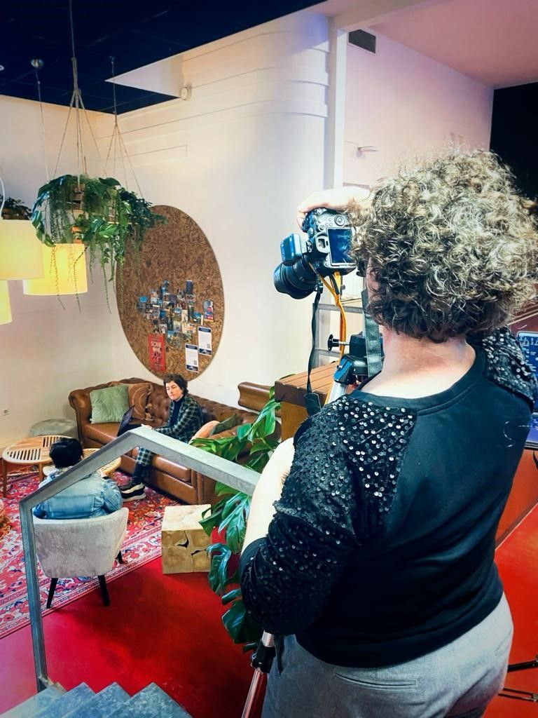

Specials in algemene ruimtes

